Sheet1
Scene No. | 1
Quest Title | 新手任务2——召唤
Quest Log | 完成任务
Map No. | 22
 | 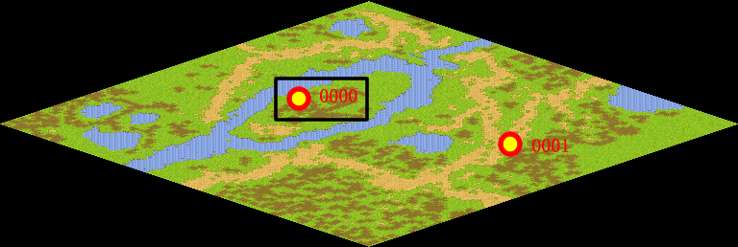
NPC No. | 0
Condition | 已经召唤宠物
Dialog | 学得很快嘛！记住，宠物是你的伙伴，要信赖它，要提高它的能力噢！去托里学校学习就是有效的方法噢！
Select | 1：完成
Result | 1 :关闭对话框 消除Qlog-0201-000 ,奖励“8001 Middle HP Potion”×2 20WAN

NPC No. | 0
Condition | 没有召唤宠物
Dialog | 还不会召唤宠物吗？双击宠物栏里的魔法书就可以了，再试试。
Select | 1：确定
Result | 1：关闭对话框

ScriptFile | Qlog-0201-001.scr
 | Q0000-0201-001.scr

